关系图
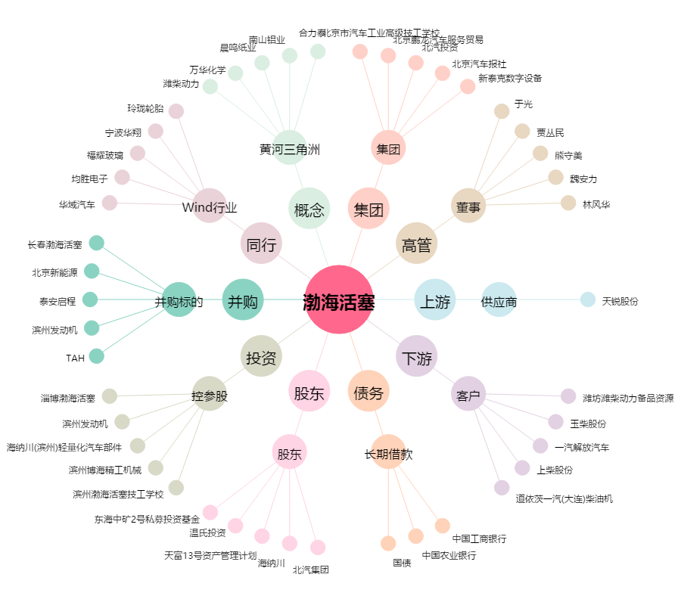
渤海活塞[600960.SH] - 关系概览图

